使用方法
使用方法
 | かんたん説明
 |  | はじめて使う場合
 |  |  | 準備
 |  |  |  | 1.ファイルを用意（ダウンロードする）
 |  |  |  | 2.ダウンロードしたファイルの設定
 |  |  |  | エクスプローラーでダウンロードしたファイルを右クリック→プロパティを押す
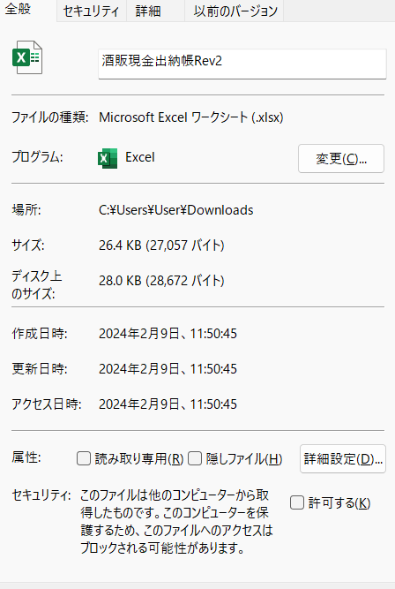
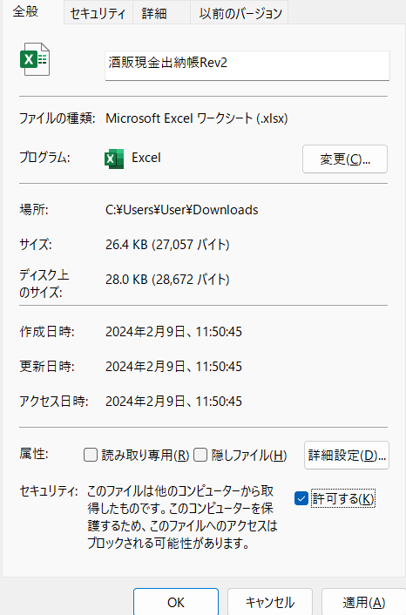

 |  |  |  | 許可するにチェックを入れてOKを押す
 |  |  |  | 3.バーコードのフォントダウンロード（使用するパソコンにインストールする）
 |  |  |  | 下記のサイトからフォントをダウンロードする
 |  |  |  | https://ja.fonts2u.com/bar-code-39.%E3%83%95%E3%82%A9%E3%83%B3%E3%83%88
 |  |  |  | リンクが切れていた場合、ネットで”code39 フォント”と検索してフォントをダウンロードする
 |  |  |  | このサイトの場合
 |  |  |  | bar-code_39.zipがダウンロードされます。（通常ダウンロードフォルダ）
 |  |  |  | このファイルを展開する（右クリック→すべて展開）
 |  |  |  | 展開されたフォルダを開いていくと下図のファイルが保管されています

 |  |  |  | Code39のファイルを選択し、右クリックすると”インストール”をクリック
 |  |  |  | （自動でインストールされます）
 |  |  |  | これでバーコードの表示ができます。

 |  |  |  | ダウンロードしたzipファイル、展開したフォルダは削除する

 |  |  |  | 違うサイトからダウンロードした場合、フォント名が違う場合があります。その時はインストール後、各シートのフォント名を選択しなおす必要があります。
 |  |  |  | 校閲→シートの保護解除
 |  |  |  | セルD4選択（フォントがBar-Code_39と表示されている）→ダウンロードしインストールしたフォント名を探して選択→サイズ調整→シートの保護
 |  |  |  | を行ってください。
 |  |  |  | 関数が入っているので変更、消すなどしないこと

 |  |  | 使い方
 |  |  |  | 初期設定を行う

 |  |  |  | 印刷ボタンを押す→6個の番号が入った紙が印刷されます。
 |  |  |  | 18個の番号が欲しい場合は5回印刷ボタンを押します。

 |  |  |  | ファイルを閉じる

 |  | 2回目以降
 |  |  |  | ファイルを開く

 |  |  |  | 印刷ボタンを押す→6個の番号が入った紙が印刷されます。
 |  |  |  | 18個の番号が欲しい場合は5回印刷ボタンを押します。

 |  |  |  | ファイルを閉じる

 | マニュアル
 | 1 | 初期設定を行う
 |  |  |  | ※この操作は最初の1回のみ。2回目以降は2の管理番号ラベルの印刷のみでOK
 |  |  |  | 【1番から採番する場合】
 |  |  |  | 初期設定シートの店舗横にある初期値へ数字の1を入力する
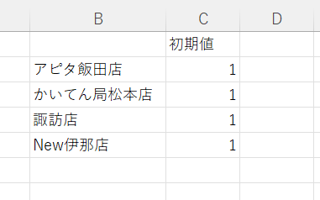

 |  |  |  | 【既に番号が存在し、その続きから採番する場合】
 |  |  |  | 取得されている最終番号を調べる
 |  |  |  | 最終番号＋1を初期値へ数字で入力する
 |  |  |  | 例：取得されている最終番号（印刷されている紙の最終番号）が325の場合
 |  |  |  | 初期値＝326（325＋1＝326）
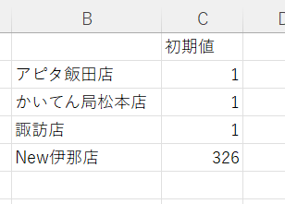

 | 2 | 管理番号ラベルの印刷
 |  |  |  | 店舗名のシートを選択し、印刷ボタンを押す

 |  |  |  | 印刷のダイアログが表示され、プリンターを選択する
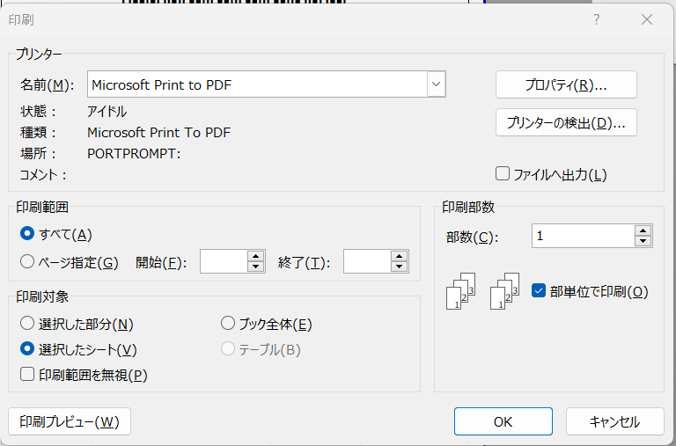

印刷するプリンターを選択
（PDFを選択するという意味ではありません）

 |  |  |  | プリンタ選択後、OKボタンを押す

 |  |  |  | ※プリンターから紙が印刷されます。

 |  |  |  | 必要な管理番号の数だけ印刷ボタンを押す
 |  |  |  | ※30番号分印刷したい場合、5枚印刷するので5回印刷ボタンを押します。

 |  |  |  | 印刷が終わったらファイルを閉じる（保存のダイアログが出た場合、上書き保存）

 | 3 | 使用上の注意
 |  |  |  | 印刷を行い、プリンターエラーなどで紙が出なかった場合
 |  |  |  | プリンターのエラーを解消した上で、再度印刷ボタンを押してください。
 |  |  |  | ※欠番が出てもOKです。管理番号が重複しないことが重要です。

 |  |  |  | ファイルが壊れた場合
 |  |  |  | 新しいファイルを用意して
 |  |  |  | 初期設定→【既に番号が存在し、その続きから採番する場合】
 |  |  |  | から行ってください。
 |  |  |  | 実際の印刷された紙の最終番号を調べても、既に印刷されているものを破棄して、
 |  |  |  | 新しく発行するでもOKです。
 |  |  |  | 管理番号が重複しないように設定してください。
 | 4 | その他注意
 |  |  |  | このファイルはお酒の管理番号を発行するものです。
 |  |  |  | 番号が重複しないように作ってあります。
 |  |  |  | ※番号が重複すると管理出来ない状態となります。

 |  |  |  | 各シートを保護しています。保護は解除しないでください。
 |  |  |  | 解除して使用した場合、重複が起こる可能性があります。
 |  |  |  | その場合は各店舗で全て見直し、管理番号のつけなおしを行って頂きます。

 |  |  |  | 印刷ボタンを押すと、番号発行、印刷、ファイルの保存まで行っております。
 |  |  |  | ファイルメニューやショートカットなどで印刷をしようとしても
 |  |  |  | 出来ない仕様になっております
 |  |  |  | 必ずボタンから印刷すること

 |  |  |  | プログラム、関数などの変更は基本的に行わないでください。

 |  |  |  | 他店のシートは削除してもOKです。

 | 5 | メモ
 |  |  |  | 新店舗が発生した場合
 |  |  |  | 初期設定シートのB列へ正式な新店舗名、同一行のC列へ1を入力する
 |  |  |  | どこかの店舗のシートをコピー
 |  |  |  | コピーしたシートのシート名の店舗名を”新店舗名”へ変更する
 |  |  |  | シートの保護解除
 |  |  |  | AQ列の既に入力されている店舗名の下へ”新店舗名”を入力
 |  |  |  | 同一行のAR列へ店舗の識別番号をつける
 |  |  |  | 桁数は6桁（例：400000）
 |  |  |  | C2のセルで新店舗名を選択する
 |  |  |  | シートの保護をする。（パスワードなし）

